Sheet1
贵州省高等教育自学考试毕业生思想品德鉴定表

姓 名 |  | 性 别 | 出生年月 | 照片
籍 贯 |  | 民 族 | 政治面貌
现居住地址
毕业专业 |  |  | 专业层次
准考证号码 |  |  | 联系电话
身份证号码 |  |  | 工作单位
自我鉴定 （政治思想、道德品质、遵纪守法、工作和学习方面的表现） | 签名： 年 月 日 |  |  |  | 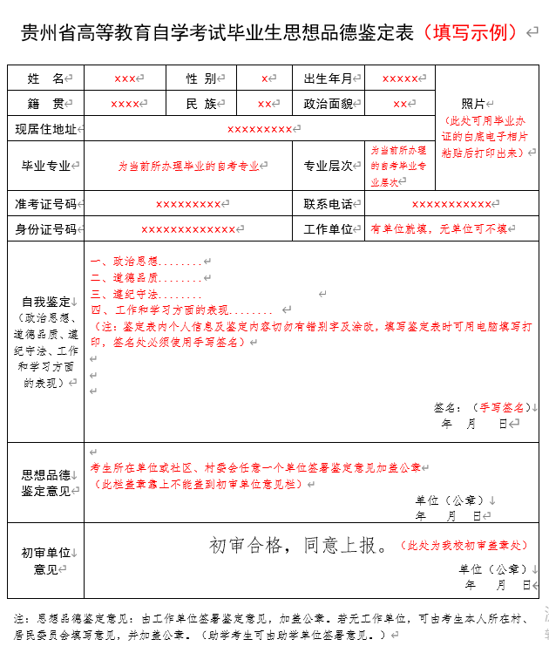
思想品德 鉴定意见 | 单位（公章） 年 月 日
初审单位 意见 | 初审合格，同意上报。 单位（公章） 年 月 日
注：思想品德鉴定意见一栏：由考生所在工作单位签署鉴定意见并加盖公章。若无工作单位，可由考生本人所在乡镇、街道办事处或村、居民委员会填写鉴定意见，并加盖公章。助学考生可由助学单位签署鉴定意见。

